상품제안서
리마인드 네이밍 32절 특안식 다이어리 | 상품코드: S28791

 |  |  |  |  |  |  | 02-713-8555 | www.synergygift.co.kr
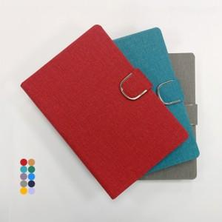

【상세/제작정보】 | <p><span style="background-color: rgb(255, 255, 255); font-family: dotum; font-size: 12pt;">① 고급형은 금장식과 카드꽂이 그리고 거울이 기본으로 부착된 제품을 말하며,&nbsp;</span></p><p><span style="background-color: rgb(255, 255, 255); font-family: dotum; font-size: 12pt;">&nbsp; &nbsp;일반형은 금장식과 카드꽂이가 없는 제품입니다.</span></p><span style="font-family: dotum; font-size: 12pt; background-color: rgb(255, 255, 255);">② 리마인드 네이밍 다이어리는 고급형, 일반형 모두 안쪽의 면지는 전부 표지와 같은 원단으로 사용하여 제품의 질을 한층 올렸습니다.</span><br style="font-family: dotum; font-size: 13px; background-color: rgb(255, 255, 255);"><p><span style="background-color: rgb(255, 255, 255); font-family: dotum; font-size: 12pt;">③ 원단은 색상에 따라 재질이 다르며 빨강, 청록, 진보라, 회색이 같은 재질, 주황, 진녹색, 파랑, 곤색, 브라운이 같은 재질, 연보라 재질 등 총 3가지 재질로 이뤄져 있습니다.</span>&nbsp;</p>

【인쇄/포장옵션】 | 불박, 금박, 은박 / 포장불가능

【공급단가】 | 수량 | 100~ | 300~ | 500~ | 1,000~ | 3,000~
*VAT별도 | 특안식(일반형) | 7,300원 | 6,750원 | 6,350원 | 6,150원 | 6,000원
 | 특안식(고급형) | 8,400원 | 7,800원 | 7,400원 | 7,150원 | 7,000원
 | 양장(일반형) | 7,400원 | 6,850원 | 6,450원 | 6,250원 | 6,150원
 | 양장(고급형) | 8,500원 | 7,950원 | 7,500원 | 7,250원 | 7,150원

【상품 URL】 | https://www.synergygift.co.kr:443/src/goods_detail.php?gdno=28791

